前提条件 Pre-Requisite
 | 前提条件 /Pre-Requisite

 | 入力ファイルをTempフォルダにコピーする/Copy input files to Temp folder

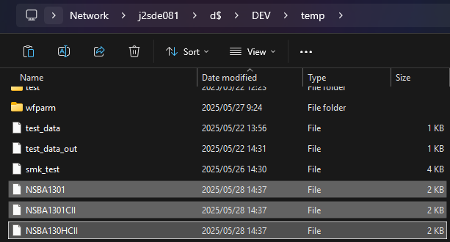

 | 実施 /Implementation

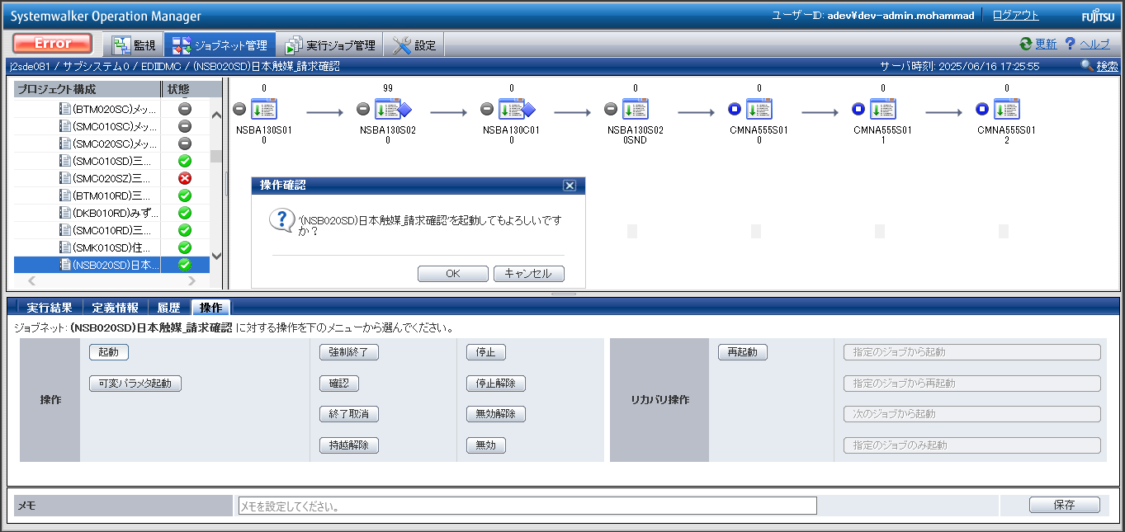

END

基本_バッチ_1
No.05
No.06
No.07

 | 前提条件 | /Pre-requisite

 | 業務1_①の実行結果にて確認/Confirm with the execution result of task 1_①

 | 実施 | /Implementation
確認観点 /Confirmation viewpoint
引数１（ファイル名）は正しい /Argument 1 (file name) is correct
・NSBA1301
確認観点 /Confirmation viewpoint
引数２（取引先名）は正しい /Argument 2 (Client Name) is correct
・日本触媒
確認観点 /Confirmation viewpoint
引数３（機能カテゴリ名) は正しい /Argument 3 (Functional Category Name)is correct
・請求確認

No.05 OK
確認観点 /Confirmation viewpoint
引数１（ファイル名）は正しい /Argument 1 (file name) is correct
・NSBA1301CII
確認観点 /Confirmation viewpoint
引数２（取引先名）は正しい /Argument 2 (Client Name) is correct
・日本触媒
確認観点 /Confirmation viewpoint
引数３（機能カテゴリ名) は正しい /Argument 3 (Functional Category Name)is correct
・請求確認（CII変換後

No.06 OK

確認観点 /Confirmation viewpoint
引数１（ファイル名）は正しい /Argument 1 (file name) is correct
・NSBA130HCII
確認観点 /Confirmation viewpoint
引数２（取引先名）は正しい /Argument 2 (Client Name) is correct
・日本触媒
確認観点 /Confirmation viewpoint
引数３（機能カテゴリ名) は正しい /Argument 3 (Functional Category Name)is correct
・請求確認（CII変換後ヘッダ付き）

No.07 OK

No.09
No.10
No.11

 | 前提条件 | /Pre-requisite

 | 業務1_①の実行結果にて確認/Confirm with the execution result of task 1_①

 | 実施 | /Implementation

確認観点 /Confirmation viewpoint
バックアップ先は正しい /Backup Destination is correct
・\\j2sde081\d$\DEV\backupfiles\snd\2025\日本触媒\請求確認
確認観点 /Confirmation viewpoint
ファイル名は正しい /File name is correct
・NSBA1301_YYYYMMDDhhmmssSSS

No.09 OK

確認観点 /Confirmation viewpoint
バックアップ先は正しい /Backup Destination is correct
・\\j2sde081\d$\DEV\backupfiles\snd\2025\日本触媒\請求確認（CII変換後）
確認観点 /Confirmation viewpoint
ファイル名は正しい /File name is correct
・NSBA1301CII_YYYYMMDDhhmmssSSS

No.10 OK

確認観点 /Confirmation viewpoint
バックアップ先は正しい /Backup Destination is correct
・\\j2sde081\d$\DEV\backupfiles\snd\2025\日本触媒\請求確認（CII変換後ヘッダ付き）
確認観点 /Confirmation viewpoint
ファイル名は正しい /File name is correct
・NSBA1301HCII_YYYYMMDDhhmmssSSS

No.11 OK

No.24
No.25
No.26

 | 前提条件 | /Pre-requisite

 | 業務1_①の実行結果にて確認/Confirm with the execution result of task 1_①

 | 実施 | /Implementation
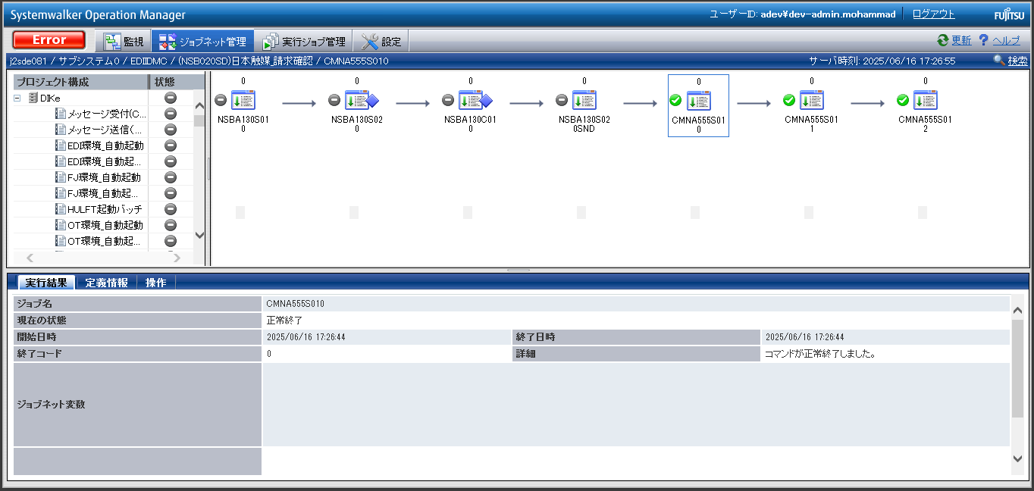

No.24 OK

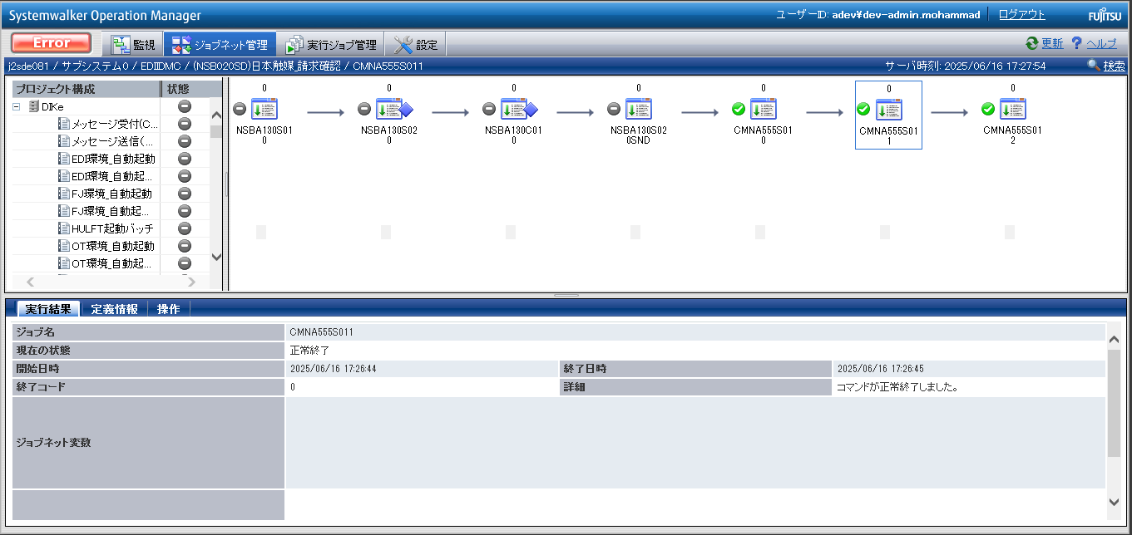

No.25 OK

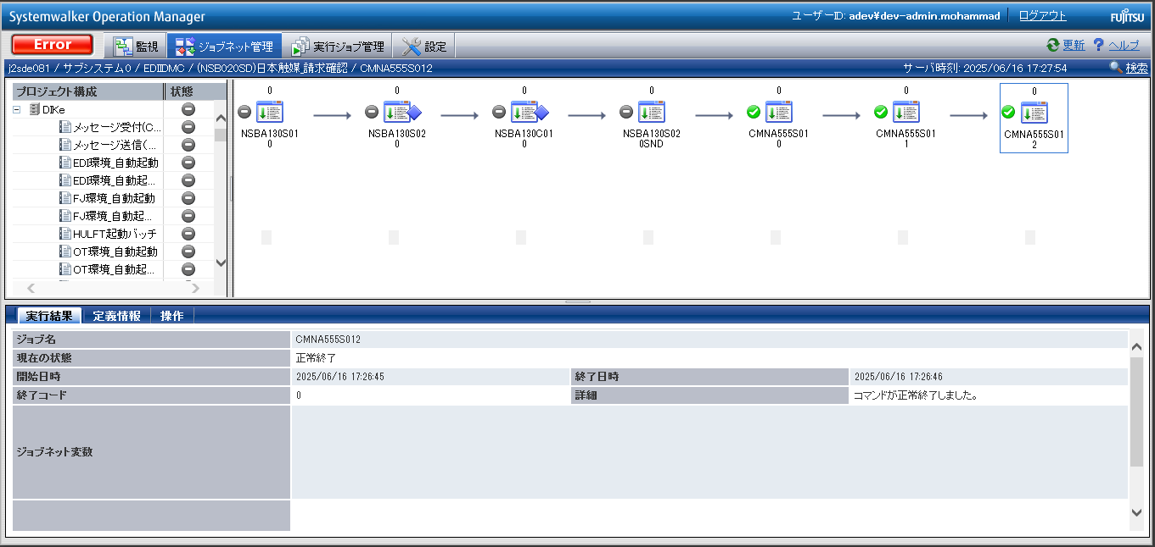

No.26 OK

No.38
No.39
No.40

 | 前提条件 | /Pre-requisite

 | 業務1_①の実行結果にて確認/Confirm with the execution result of task 1_①

 | 実施 | /Implementation

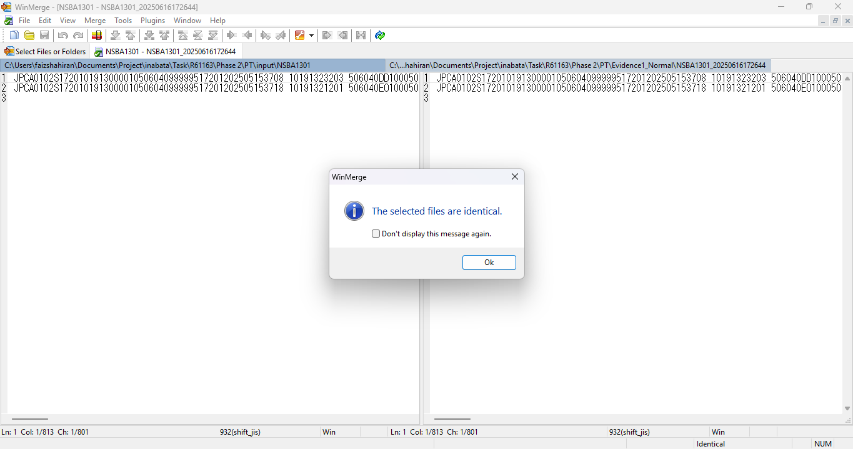

No.38 OK

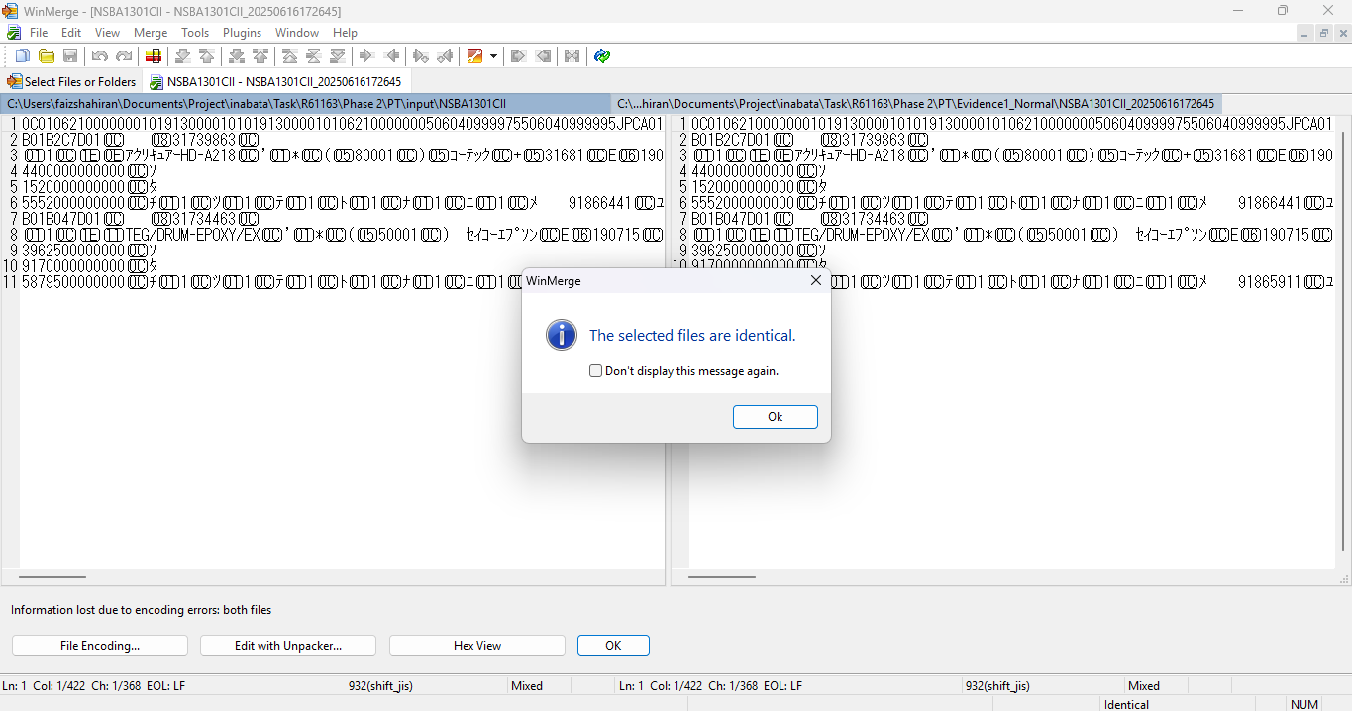

No.39 OK



No.40 OK

END

パーツ
No.01

 | 前提条件

 | 実施

No.01 OK

END

確認観点①
○○○○を確認。
確認観点① /Confirmation viewpoint ①
 |  |  |  |  |  | 特になし。
 |  |  |  |  |  | /N/A

確認観点② /Confirmation viewpoint ②
 |  | テスト上重要な項目
 |  | 申請番号 | 海外発注番号 | 海外発注識別番号 | 仕向国コード
 | → | #N/A | #N/A | #N/A | #N/A

 |  | Comment : 青セルに取得したい項目（和名）を入力してください。HLOOKUP内の検索範囲を調整してください。※使いづらかったら使わなくてOKです。

